Page de garde
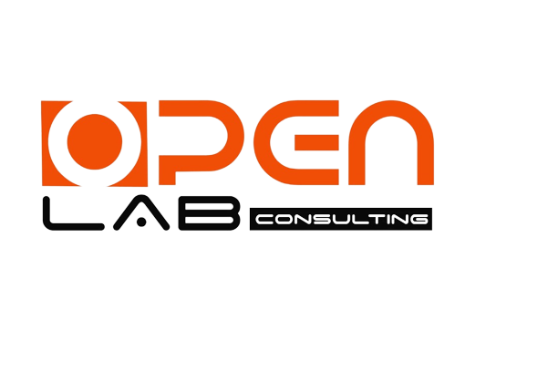

OpenCacao — Version 3
De l'assistant à la suite métier : LLM cacao multi-tenant, intelligence économique, conformité EUDR & prédictif
Backlog produit — Gestion de projet Agile (Scrum)

 | Maître d'ouvrage | OpenLab Consulting — projet R&D
 | Sponsor / Validation | Waopron Coulibaly
 | Produit | OpenCacao — suite IA souveraine pour la filière cacao (Côte d'Ivoire)
 | Périmètre V3 | SaaS multi-tenant (Pro), intelligence économique, traçabilité & conformité EUDR, modèles prédictifs
 | Socle hérité | V1 (assistant agronomique GGUF/CPU) + V2 (conversationnel, sessions, mémoire)
 | Méthodologie | Scrum — 8 sprints de 2 semaines (≈ 16 semaines)
 | Date de lancement | 6 octobre 2026
 | Mise en production cible | 25 janvier 2027
 | Version du document | 1.0 — 25 juin 2026
 | Confidentialité | Interne — R&D OpenLab Consulting

OpenLab Consulting — IA souveraine pour la Côte d'Ivoire

